상품제안서
여행용 멀티파우치 6종세트 | 상품코드: S25821

 |  |  |  |  |  |  | 02-713-8555 | www.synergygift.co.kr
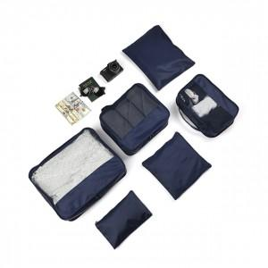 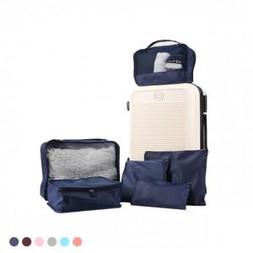

【상세/제작정보】 | 복잡한 여행용품을 간편하고 깔끔하게 정리해주는 여행 필수템!

【인쇄/포장옵션】 | 실크 / 투명백

【공급단가】 | 수량 | 100~ | 500~ | 1,000~ | 3,000~ | 5,000~
*VAT별도 | 단가 | 4,410원 | 4,100원 | 4,030원 | 3,960원 | 3,890원

【상품 URL】 | https://www.synergygift.co.kr:443/src/goods_detail.php?gdno=25821

